ANÁLISES
R$ 23.902,18
Custo total do frete
CUSTO TOTAL DE FRETE:
R$ 23,902.18
PREFERÊNCIA NA FORMA DE PAGAMENTO
CUSTO DO FRETE POR ESTADO
CUSTO FRETE POR ESTADO:
Mato Grosso do Sul | R$ 1,156.43
Espírito Santo | R$ 1,424.05
Goiás | R$ 748.54
Minas Gerais | R$ 3,029.39
Paraná | R$ 3,808.91
Rio de Janeiro | R$ 4,484.53
Rio Grande do Sul | R$ 1,839.17
Santa Catarina | R$ 2,192.68
São Paulo | R$ 5,218.48

TEMPO MÉDIO DE ENTREGA
PREFERENCIA NA FORMA DE PAGAMENTO
BOLETO | 118
CARTÃO | 114
PIX | 119

TEMPO MÉDIO DE ENTREGA - EM DIAS:
Mato Grosso do Sul | 3.60
Espírito Santo | 3.78
Goiás | 3.84
Minas Gerais | 3.82
Paraná | 3.84
Rio de Janeiro | 3.80
Rio Grande do Sul | 3.70
Santa Catarina | 3.52
São Paulo | 3.71

RELATÓRIO
RELATÓRIO FINAL SOBRE ANÁLISE DE VENDAS E ENTREGAS

 | 1ª ANÁLISE: CUSTO TOTAL DO FRETE. | O custo total do frete está dentro da espectativa.

 | 2ª ANÁLISE: CUSTO DO FRETE POR ESTADO.

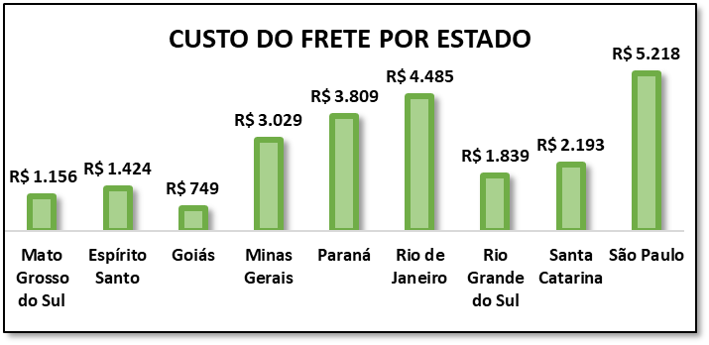

 | O estado com maior frete é São Paulo, e o menor é Goiás. Podemos investir em frete mais barato para a região e Goiás, para assim, aumentar a demanda.

 | 3ª ANÁLISE: FORMAS DE PAGAMENTO.

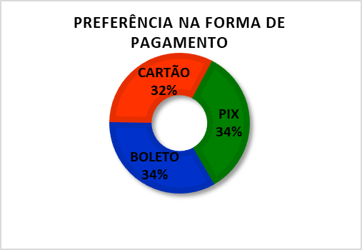
 |  |  | As formas de pagamento mais escolhidas foram Pix e boleto. Acredito a escolha por pagamento via PIX tenha sido escolhida por sua praticidade e via Boleto por segurança, comprovando assim, o pagamento do produto.

 | 4ª ANÁLISE: TEMPO MÉDIO DE ENTREGA.
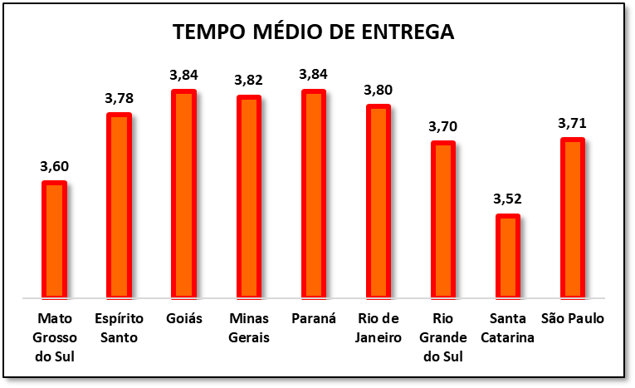

 | O estado com o menor tmpo de entrega foi Santa Catarina, e os estados com o maior tempo de entrega foram Goiás e Paraná.

